Och-uk-odd_Maska_z_wężowym_apar
 |  |  |  |  | baza-nw.ciop.pl
Kalkulator naddatków wymiarowych wynikających stosowania środków ochrony układu oddechowego
Środki ochrony układu oddechowego
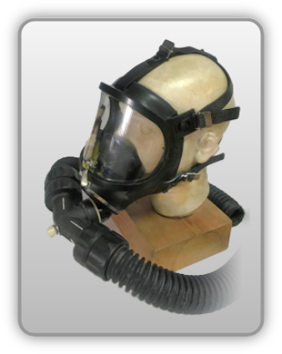 | Maska pełnotwarzowa z aparatem wężowym świeżego powietrza
Zagrożenia | 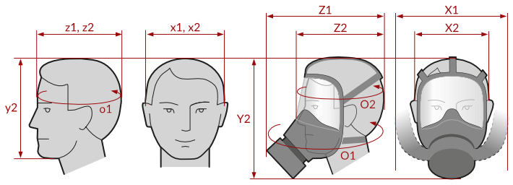
• Inhalacyjne pyłowe lub gazowe w zależności od zastosowanego elementu oczyszczającego

Kalkulator naddatków wymiarowych maski pełnotwarzowej z aparatem wężowym świeżego powietrza
Typ NW | miara antropo­metryczna y2, x1, x2, z1, z2, o1, o2 [cm] | wymiar całkowity Y2, X1, X2, Z1, Z2, O1, O2 [cm] |  | wymiar naddatku [cm] |  | przyrost względny [%]
 |  | min | max | min | max | min | max
NW wysokości Y2 (dół) | 22.0 | 27.0 | 29.5 | 5.0 | 7.5 | 22.7 | 34.1
NW szerokości X1 (komplet) | 16.6 | 42.0 | 44.9 | 25.4 | 28.3 | 153.0 | 170.5
NW szerokości X2 (wizjer) | 16.6 | 20.4 | 22.0 | 3.8 | 5.4 | 22.9 | 32.5
NW głębokości Z1 (komplet) | 18.5 | 32.0 | 33.5 | 13.5 | 15.0 | 73.0 | 81.1
NW głębokości Z2 (wizjer) | 18.5 | 22.9 | 24.3 | 4.4 | 5.8 | 23.8 | 31.4
NW obwodu O1 (komplet) | 58.0 | 97.0 | 102.0 | 39.0 | 44.0 | 67.2 | 75.9
NW obwodu O2 (wizjer) | 58.0 | 70.8 | 76.3 | 12.8 | 18.3 | 22.1 | 31.6

Opracowano na podstawie wyników V etapu programu wieloletniego „Poprawa bezpieczeństwa i warunków pracy”, finansowanego w zakresie badań naukowych i prac rozwojowych ze środków Narodowego Centrum Badań i Rozwoju. Projekt I.PB.10: Opracowanie danych do nowego atlasu miar człowieka, związanych ze stosowaniem środków ochrony indywidualnej z uwzględnieniem wybranych parametrów widzenia. Koordynator programu: Centralny Instytut Ochrony Pracy – Państwowy Instytut Badawczy.

